definición campos
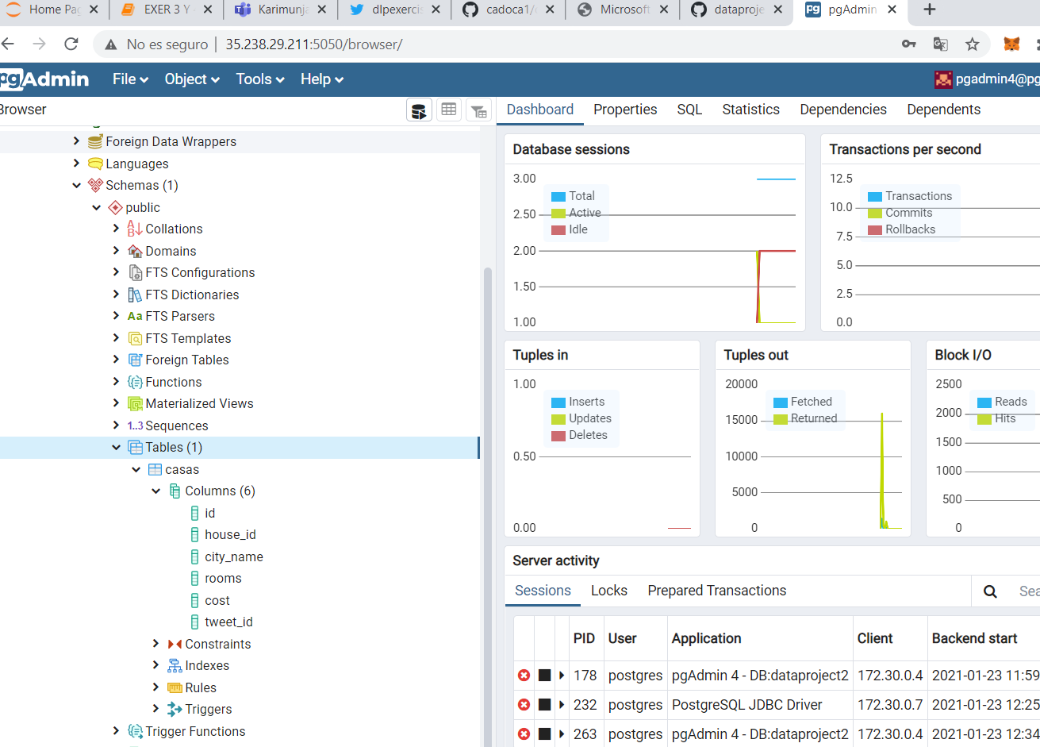
ALGORITMO PERSONAS -> Spark |  |  |  |  | TABLA CIUDADES NIFI PGAdmin

Campo |  | Tipo | Definición |  | Campo |  | Tipo | Definición
Id interno tweet |  | Int | Necesario para poder responder al tweet del candidato |  | Id interno tweet |  | Int | no necesario
Nombre |  | String | Será necesario para contestar al tweet | -> | Nombre |  | String | Será necesario para la clasificación, asignación y contestación
Sueldo |  | Int | Será necesario para poder calcular el <33% del coste de la vivienda que le será asignada. | -> | Coste |  | Int | Será necesario para mergear con el <33% del salario
Edad |  | Int
Nº Personas |  | Int | Determinará el número de habitaciones mínimas | -> | Nº Habitaciones |  | Int | Se asignará en base al número de personas
Hobbies (Puntuación 0-9) |  |  |  | -> | Ciudad
 | Playa | String+Int | debe "mergear"/ponderar con la clasificación de la ciudad. | --> |  | Playa | String+Int | Elegido de forma subjetiva para cada una de las ciudades. Ponderará en base a la clasificación de los Hobbies
 | Ciudad | String+Int | debe "mergear"/ponderar con la clasificación de la ciudad. | --> |  | Ciudad | String+Int | Elegido de forma subjetiva para cada una de las ciudades. Ponderará en base a la clasificación de los Hobbies
 | Naturaleza | String+Int | debe "mergear"/ponderar con la clasificación de la ciudad. | --> |  | Naturaleza | String+Int | Elegido de forma subjetiva para cada una de las ciudades. Ponderará en base a la clasificación de los Hobbies
 | Fiesta | String+Int | debe "mergear"/ponderar con la clasificación de la ciudad. | --> |  | Fiesta | String+Int | Elegido de forma subjetiva para cada una de las ciudades. Ponderará en base a la clasificación de los Hobbies
Hashtag |  | string | #mdaedem (para poder extraer únicamente los tweets de este proyecto) | -> | Hashtag |  | string | #mdaedem (para contestar)
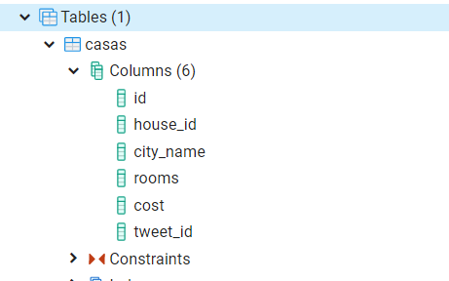
 |  |  |  |  | Código vivienda |  | Int | Será necesario para incluirlo en la respuesta al candidato

